Thính giả giải bằng Python
THÍNH GIẢ 1

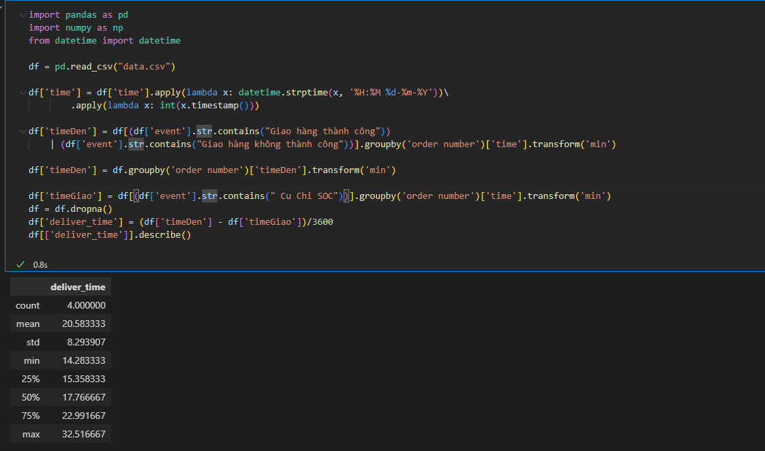
THÍNH GIẢ 2

 | Tham gia nhóm Supply Chain Analytics tại
 | https://zalo.me/g/pvhqva367

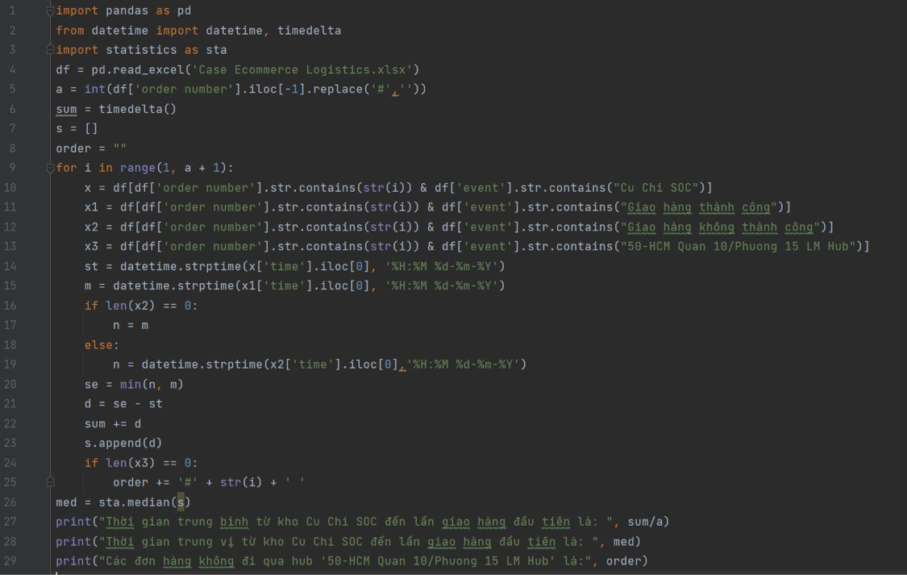
THÍNH GIẢ 3

SQL
THÍNH GIẢ 1 |  | THÍNH GIẢ 2

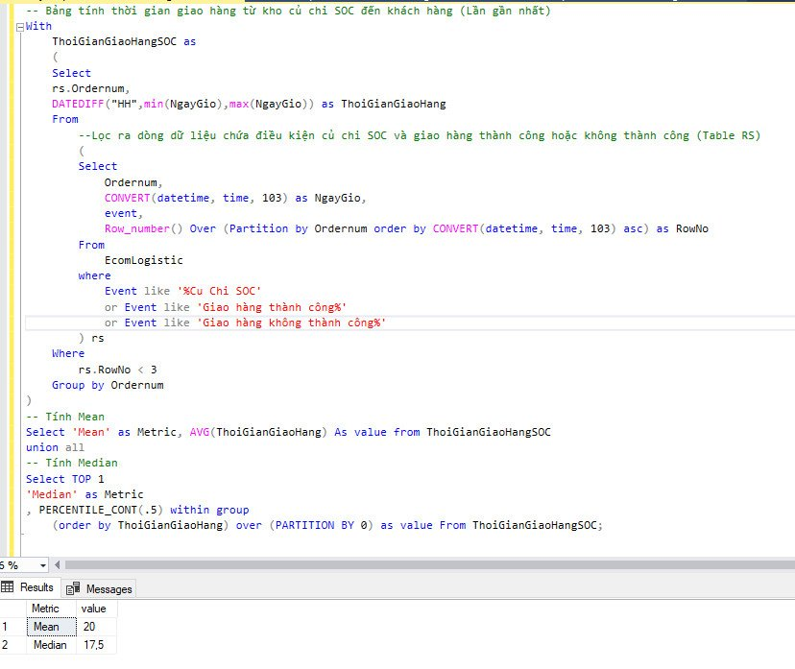
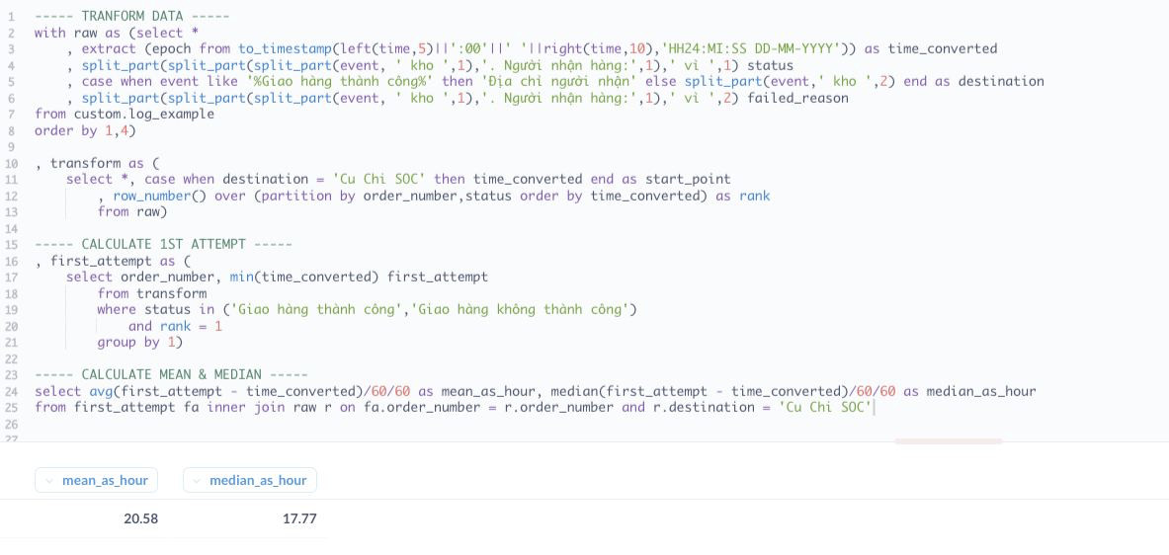

 | Tham gia nhóm Supply Chain Analytics tại
 | https://zalo.me/g/pvhqva367

